Evidencias
Calculadora_UNIT_01

Calculadora_UNIT_02
 | 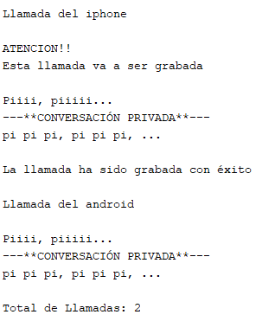
Calculadora_UNIT_03
 | 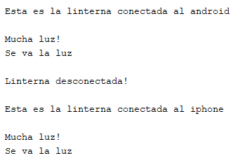
Calculadora_UNIT_04

Calculadora_UNIT_05
 | 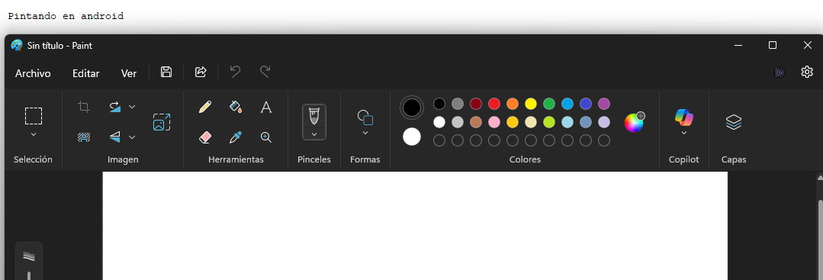
Calculadora_UNIT_06

